1.출력인원 현황
1. 출력인원 현황
금일 작업 현황 : 2025-09-17, 수요일
구분 | Zone | 공종 | BP사 | Scope | 주요 작업 |  |  | 전일 투입인원 [Incr.] |  |  |  |  |  |  | 전일 누적인원 [Cum.], 2025-09-16, 화요일 |  |  |  |  |  |  | 금일 투입인원 [Incr.] |  |  |  |  |  |  | 금일 누적인원 [Cum.], 2025-09-17, 수요일
PJT |  | Dis | 협력업체 |  | 전일 작업사항 [09/16] | 금일 작업사항 [09/17] | 명일 작업사항 [09/18] | 조출 | 주간 | 연장 | 야간 | 철야 | Total |  | 조출 | 주간 | 연장 | 야간 | 철야 | Total |  | 조출 | 주간 | 연장 | 야간 | 철야 | Total |  | 조출 | 주간 | 연장 | 야간 | 철야 | Total
M15X PH4 |  | UT | M15X_PH4_041 | F02 5층 SUB FAB F02 6층 AIR PLENUM F03 6층 CMP F03 7층 GANTRY | 배관 양중 및 용접 작업 서포트 렉 설치 작업 | PCW20 배관 양중 PCW20 배관 양중 PCW20 배관 양중 및 용접 작업 비계 설치 작업 | PCW20 배관 양중 PCW20 배관 양중 PCW20 배관 양중 및 용접 작업 비계 설치 작업 | 관리자 : 5명 | 관리자 : 23명 | 관리자 : 6명 | 관리자 : 0명 | 관리자 : 0명 | 관리자 : 34명 | 총 : 631명 | 관리자 : 21명 | 관리자 : 214명 | 관리자 : 148명 | 관리자 : 0명 | 관리자 : 0명 | 관리자 : 383명 | 총 : 3561명 | 관리자 : 4명 | 관리자 : 17명 | 관리자 : 0명 | 관리자 : 0명 | 관리자 : 0명 | 관리자 : 21명 | 총 : 212명 | 관리자 : 25명 | 관리자 : 231명 | 관리자 : 148명 | 관리자 : 0명 | 관리자 : 0명 | 관리자 : 404명 | 총 : 3773명
 |  |  | 중원엔지니어링FAB |  |  |  |  | 근로자 : 122명 | 근로자 : 242명 | 근로자 : 233명 | 근로자 : 0명 | 근로자 : 0명 | 근로자 : 597명 |  | 근로자 : 307명 | 근로자 : 1739명 | 근로자 : 1126명 | 근로자 : 6명 | 근로자 : 0명 | 근로자 : 3178명 |  | 근로자 : 45명 | 근로자 : 146명 | 근로자 : 0명 | 근로자 : 0명 | 근로자 : 0명 | 근로자 : 191명 |  | 근로자 : 352명 | 근로자 : 1885명 | 근로자 : 1126명 | 근로자 : 6명 | 근로자 : 0명 | 근로자 : 3369명
 |  |  |  |  |  |  |  | J열 이후 자동기입되므로, 별도 기재 X

주요작업사항 자세히 기재 바랍니다
>> 어떤배관을 양중했는지 등 상세하게

4.물량
4. 물량
금일 작업 현황 : 2025-09-17, 수요일
구분 | Zone | 공종 | BP사 | Scope | 대표물량_작업 내용 | 단위 | 총물량 | 전일누적 | 금일실적 | 금일누적 |  | 잔여 |  | 작업 위치_코드 | 공종명 (Line명)
PJT |  | Dis | 협력업체 |  |  |  | [A] | [B] | [C] | [D = B+C] | F% : [D/A] | [E = A-D] | G% : [100% -F ] |  | 중공종명 (WBS 중공종) | 소공종명 (WBS 소공종) | 세공종명 (WBS 세공종)
M15X PH4 |  | UT | M15X_PH4_041 | F02 5F | PCW 20 배관 공사 | M | 2,178 | 90 | 30 | 120 | 5.5% | 2,058 | 94.5% | F02 5F/PCW 20 배관 | PCW배관공사 | PCW배관공사 | A2-2. STS304 10S PIPING FOR 20℃ PCW
 |  |  | 중원엔지니어링FAB | F02 5F | PCW 20(SCR) 배관 공사 | M | 2,010 |  | - | - | - | 2,010 | - | F02 5F/PCW 20(SCR | PCW배관공사 | PCW배관공사 | A2-2. STS304 10S PIPING FOR 20℃ PCW
 |  |  |  | F02 5F | NPW 배관 공사 | M | 857 | - | - | - | - | 857 | - | F02 5F/NPW 배관 공사 | NPW배관공사 | NPW배관공사 | A2-3. STS304 10S PIPING FOR NPW
 |  |  |  | F02 6F | PCW 20 배관 공사 | M | 4,591 | 121 | 30 | 151 | 3.3% | 4,440 | 96.7% | F02 6F/PCW 20 배관 | PCW배관공사 | PCW배관공사 | A2-2. STS304 10S PIPING FOR 20℃ PCW
 |  |  |  | F02 6F | PCW 13 배관 공사 | M | 1,256 |  | - | - | - | 1,256 | - | F02 6F/PCW 13 배관 | PCW배관공사 | PCW배관공사 | A2-1. STS304 10S PIPING FOR 13℃ PCW
 |  |  |  | F02 6F | NPW 배관 공사 | M | 861 |  | - | - | - | 861 | - | F02 6F/NPW 배관 공사 | NPW배관공사 | NPW배관공사 | A2-3. STS304 10S PIPING FOR NPW
 |  |  |  | F03 5F | PCW 13 배관 공사 | M | 90 | - | - | - | - | 90 | - | F03 5F/PCW 13 배관 | PCW배관공사 | PCW배관공사 | A2-1. STS304 10S PIPING FOR 13℃ PCW
 |  |  |  | F03 5F | RO 배관 공사 | M | 26 | - | - | - | - | 26 | - | F03 5F/RO 배관 공사 | RO배관공사 | RO배관공사 | A2-4. STS304 10S PIPING FOR RO
 |  |  |  | F03 6F | PCW 20 배관 공사 | M | 487 | 407 |  | 407 | 83.6% | 80 | 16.4% | F03 6F/PCW 20 배관 | PCW배관공사 | PCW배관공사 | A2-2. STS304 10S PIPING FOR 20℃ PCW
 |  |  |  | F03 7F | PCW 20 배관 공사 | M | 882 | 350 | 30 | 380 | 43.1% | 502 | 56.9% | F03 7F/PCW 20 배관 | PCW배관공사 | PCW배관공사 | A2-2. STS304 10S PIPING FOR 20℃ PCW
 |  |  |  | F03 7F | PCW 20(SCR) 배관 공사 | M | 162 | 62 | - | 62 | 38.3% | 100 | 61.7% | F03 7F/PCW 20(SCR | PCW배관공사 | PCW배관공사 | A2-2. STS304 10S PIPING FOR 20℃ PCW
 |  |  |  | F03 7F | NPW 배관 공사 | M | 80 | 30 |  | 30 | 37.5% | 50 | 62.5% | F03 7F/NPW 배관 공사 | NPW배관공사 | NPW배관공사 | A2-3. STS304 10S PIPING FOR NPW
 |  |  |  | F03 7F | RO 배관 공사 | M | 70 | 8 |  | 8 | 11.4% | 62 | 88.6% | F03 7F/RO 배관 공사 | RO배관공사 | RO배관공사 | A2-4. STS304 10S PIPING FOR RO
 |  |  |  | F03 D/S | PCW 20 배관 공사 | M | 24 | - | - | - | - | 24 | - | F03 D/S/PCW 20 배관 | PCW배관공사 | PCW배관공사 | A2-2. STS304 10S PIPING FOR 20℃ PCW
 |  |  |  | F03 D/S | PCW 20(SCR) 배관 공사 | M | 108 | - | - | - | - | 108 | - | F03 D/S/PCW 20(SCR | PCW배관공사 | PCW배관공사 | A2-2. STS304 10S PIPING FOR 20℃ PCW
 |  |  |  | F03 D/S | PCW 13 배관 공사 | M | 21 | - | - | - | - | 21 | - | F03 D/S/PCW 13 배관 | PCW배관공사 | PCW배관공사 | A2-1. STS304 10S PIPING FOR 13℃ PCW
 |  |  |  | F03 D/S | NPW 배관 공사 | M | 29 | - | - | - | - | 29 | - | F03 D/S/NPW 배관 공사 | NPW배관공사 | NPW배관공사 | A2-3. STS304 10S PIPING FOR NPW
 |  |  |  | F03 D/S | RO 배관 공사 | M | 10 | - | - | - | - | 10 | - | F03 D/S/RO 배관 공사 | RO배관공사 | RO배관공사 | A2-4. STS304 10S PIPING FOR RO
 |  |  |  | F04 6F | PCW 20 배관 공사 | M | 60 | - | - | - | - | 60 | - | F04 6F/PCW 20 배관 | PCW배관공사 | PCW배관공사 | A2-2. STS304 10S PIPING FOR 20℃ PCW
 |  |  |  | F04 7F | PCW 20 배관 공사 | M | 100 | - | - | - | - | 100 | - | F04 7F/PCW 20 배관 | PCW배관공사 | PCW배관공사 | A2-2. STS304 10S PIPING FOR 20℃ PCW
 |  |  |  | F04 7F | NPW 배관 공사 | M | 5 | - | - | - | - | 5 | - | F04 7F/NPW 배관 공사 | NPW배관공사 | NPW배관공사 | A2-3. STS304 10S PIPING FOR NPW
 |  |  |  | F04 D/S | PCW 20 배관 공사 | M | 10 | - | - | - | - | 10 | - | F04 D/S/PCW 20 배관 | PCW배관공사 | PCW배관공사 | A2-2. STS304 10S PIPING FOR 20℃ PCW
 |  |  |  | F04 D/S | NPW 배관 공사 | M | 10 | - | - | - | - | 10 | - | F04 D/S/NPW 배관 공사 | NPW배관공사 | NPW배관공사 | A2-3. STS304 10S PIPING FOR NPW
 |  |  |  | CUB 1F | RO 배관 공사 | M | 65 | - | - | - | - | 65 | - | CUB 1F/RO 배관 공사 | RO배관공사 | RO배관공사 | A2-4. STS304 10S PIPING FOR RO
 |  |  |  | CUB 4F | NPW 배관 공사 | M | 238 | - | - | - | - | 238 | - | CUB 4F/NPW 배관 공사 | NPW배관공사 | NPW배관공사 | A2-3. STS304 10S PIPING FOR NPW
 |  |  |  | CUB 7F | PCW 20 배관 공사 | M | 2,660 | 100 | - | 100 | 3.8% | 2,560 | 96.2% | CUB 7F/PCW 20 배관 | PCW배관공사 | PCW배관공사 | A2-2. STS304 10S PIPING FOR 20℃ PCW
 |  |  |  | CUB 7F | RO 배관 공사 | M | 206 | - | - | - | - | 206 | - | CUB 7F/RO 배관 공사 | RO배관공사 | RO배관공사 | A2-4. STS304 10S PIPING FOR RO
 |  |  |  | CUB 8F | PCW 20(SCR) 배관 공사 | M | 360 | - | - | - | - | 360 | - | CUB 8F/PCW 20(SCR | PCW배관공사 | PCW배관공사 | A2-2. STS304 10S PIPING FOR 20℃ PCW
 |  |  |  | CUB 8F | RO 배관 공사 | M | 107 | - | - | - | - | 107 | - | CUB 8F/RO 배관 공사 | RO배관공사 | RO배관공사 | A2-4. STS304 10S PIPING FOR RO
 |  |  |  | CUB D/S | PCW 20 배관 공사 | M | 20 | - | - | - | - | 20 | - | CUB D/S/PCW 20 배관 | PCW배관공사 | PCW배관공사 | A2-2. STS304 10S PIPING FOR 20℃ PCW
 |  |  |  | CUB D/S | PCW 20(SCR) 배관 공사 | M | 203 | - | - | - | - | 203 | - | CUB D/S/PCW 20(SCR | PCW배관공사 | PCW배관공사 | A2-2. STS304 10S PIPING FOR 20℃ PCW
 |  |  |  | CUB D/S | NPW 배관 공사 | M | 152 | 15 | - | 15 | 9.9% | 137 | 90.1% | CUB D/S/NPW 배관 공사 | NPW배관공사 | NPW배관공사 | A2-3. STS304 10S PIPING FOR NPW
 |  |  |  | CUB D/S | RO 배관 공사 | M | 60 | 15 | - | 15 | 25.0% | 45 | 75.0% | CUB D/S/RO 배관 공사 | RO배관공사 | RO배관공사 | A2-4. STS304 10S PIPING FOR RO
 |  |  |  |  |  |  |  | - | - | - | - | - | -
 |  |  |  |  |  |  |  | - | - | - | - | - | -
 |  |  |  |  |  |  |  |  | - | - | - | - | -
 |  |  |  |  |  |  |  |  | - | - | - | - | -
 |  |  |  |  |  |  |  | - | - | - | - | - | -
1. SCOPE는 설비가 아닌 F02 . F03. F04 와 층으로 나누어 작성해주세요
2. WBS 작성을 위해 배관을 층별로 나누어 작성해주세요
 |  |  |  |  |  |  |  | - | - | - | - | - | -
 |  |  |  |  |  |  |  | - | - | - | - | - | -
 |  |  |  |  |  |  |  | - | - | - | - | - | -
 |  |  |  |  |  |  |  | - | - | - | - | - | -
 |  |  |  |  |  |  |  | - | - | - | - | - | -
 |  |  |  |  |  |  |  | - | - | - | - | - | -
 |  |  |  |  |  |  |  | - | - | - | - | - | -
 |  |  |  |  |  |  |  | - | - | - | - | - | -
 |  |  |  |  |  |  |  |  | - | - | - | - | -
 |  |  |  |  |  |  |  |  | - | - | - | - | -
 |  |  |  |  |  |  |  | - | - | - | - | - | -
 |  |  |  |  |  |  | - | - | - | - | - | - | -
 |  |  |  |  |  |  | - | - | - | - | - | - | -
 |  |  |  |  |  |  | - | - | - | - | - | - | -
 |  |  |  |  |  |  | - | - | - | - | - | - | -
 |  |  |  |  |  |  | - | - | - | - | - | - | -
 |  |  |  |  |  |  | - | - | - | - | - | - | -
 |  |  |  |  |  |  | - | - | - | - | - | - | -
 |  |  |  |  |  |  | - | - | - | - | - | - | -
 |  |  |  |  |  |  | - | - | - | - | - | - | -
 |  |  |  |  |  |  | - | - | - | - | - | - | -
 |  |  |  |  |  |  | - | - | - | - | - | - | -
 |  |  |  |  |  |  | - | - | - | - | - | - | -
 |  |  |  |  |  |  | - | - | - | - | - | - | -
 |  |  |  |  |  |  | - | - | - | - | - | - | -
 |  |  |  |  |  |  | - | - | - | - | - | - | -
 |  |  |  |  |  |  | - | - | - | - | - | - | -
 |  |  |  |  |  |  | - | - | - | - | - | - | -
 |  |  |  |  |  |  | - | - | - | - | - | - | -
 |  |  |  |  |  |  | - | - | - | - | - | - | -
 |  |  |  |  |  |  | - | - | - | - | - | - | -
 |  |  |  |  |  |  | - | - | - | - | - | - | -
 |  |  |  |  |  |  | - | - | - | - | - | - | -
 |  |  |  |  |  |  | - | - | - | - | - | - | -
 |  |  |  |  |  |  | - | - | - | - | - | - | -
 |  |  |  |  |  |  | - | - | - | - | - | - | -
 |  |  |  |  |  |  | - | - | - | - | - | - | -
 |  |  |  |  |  |  | - | - | - | - | - | - | -
 |  |  |  |  |  |  | - | - | - | - | - | - | -
 |  |  |  |  |  |  | - | - | - | - | - | - | -
 |  |  |  |  |  |  | - | - | - | - | - | - | -
 |  |  |  |  |  |  | - | - | - | - | - | - | -

5.사진대지
5. 사진 대지
PROJECT | M15X PH4
M15X_PH4_041 | 중원엔지니어링FAB |  |  |  |  |  | 금일 작업 현황 : 2025-09-17, 수요일

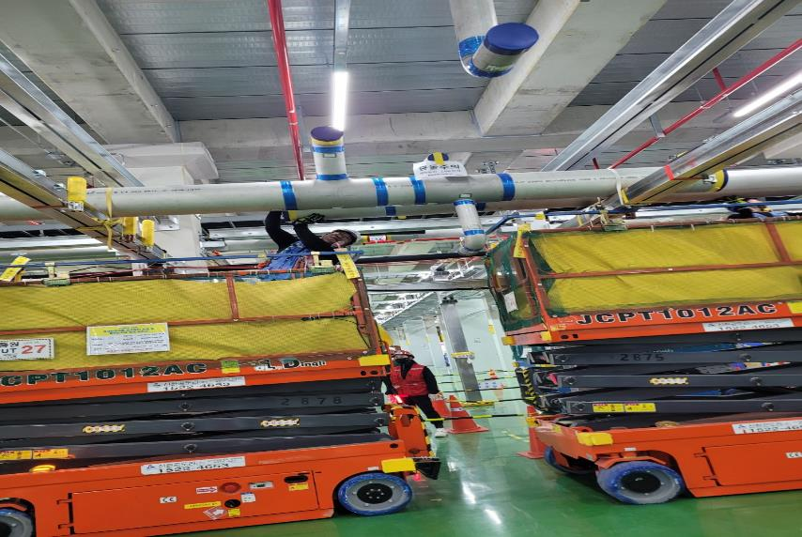 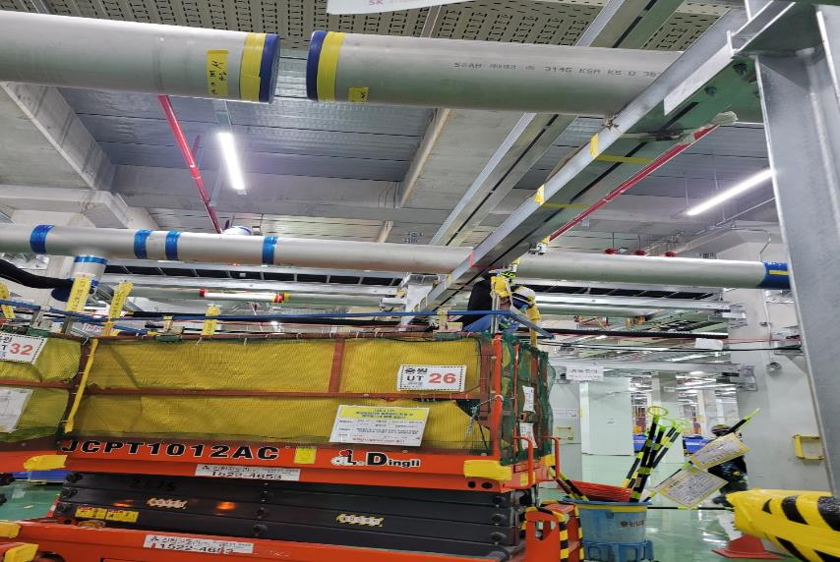

일 자 | 2025-09-17 | 공 종 | UT | 위 치 | 6F AIR PLENUM | 일 자 | 2025-09-17 | 공 종 | UT | 위 치 | 6F AIR PLENUM
작업 내용 | 6F AIR PLENUM PCW20 배관 양중 |  |  |  |  | 작업 내용 | 6F AIR PLENUM PCW20 배관 양중

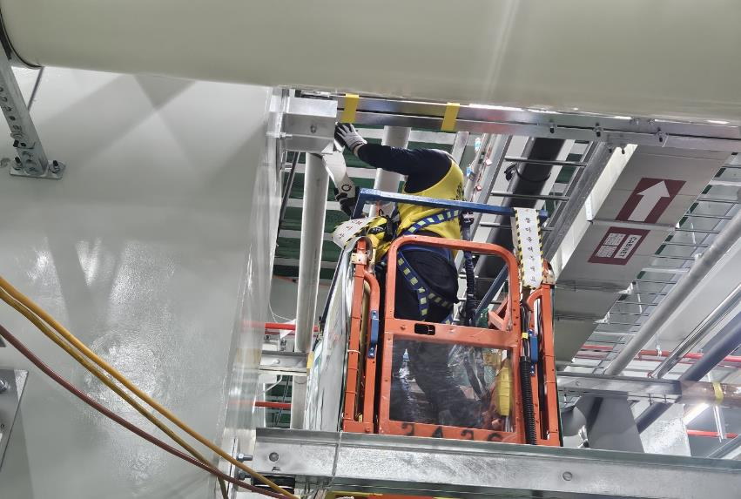
 |  |  |  |  |  | 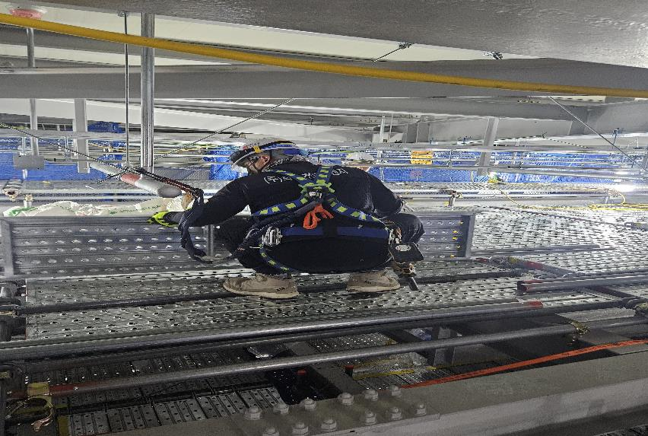

일 자 | 2025-09-17 | 공 종 | UT | 위 치 | 6F CMP | 일 자 | 2025-09-17 | 공 종 | UT | 위 치 | 7F GANTRY
작업 내용 | 6F CMP PCW20 배관 설치중 |  |  |  |  | 작업 내용 | 7F GANTRY 비계설치 작업

일 자 | UT | 공 종 | UT | 위 치 | 3F~4F | 일 자 | UT | 공 종 | UT | 위 치 | 3F~4F
작업 내용 |  |  |  |  |  | 작업 내용

